Лист1
 | 4.2735

 | 0.36235624471

 | S(T) | 10
 | r | 0.28
 | T | 0.20547945205
 | S(t) | 12
 | S(0) | 9.4559585492
 | t=(S(t)-S(0))/(rS(0))
 | t | 0.96086105675
 | t_дней | 350.71428571

r | 0.4
S(T) | T | S(0) | S(0)_общ | t | S(t)
8.00 | 0.16666666667 | 7.5 | 26.336516425 | 0.38888888889 | 30.433307869
5.00 | 0.41666666667 | 4.2857142857
10.00 | 0.33333333333 | 8.8235294118
7.00 | 0.55555555556 | 5.7272727273

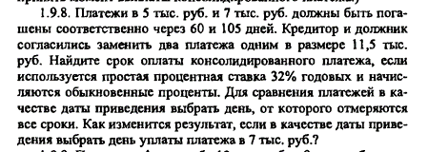

S(T) | T | S(0) | S(0)_c
5.00 | 0.16666666667 | 4.746835443 | 11.149274467
7.00 | 0.29166666667 | 6.4024390244

r | 0.32
S(t) | 11.5
t | 0.098303911388
t_дней | 35.3894081
В случае срока 7тр
S1(0) | 4.746835443
S1(T2) | 5.1898734177
S(T2)_общ | 12.189873418
S(0)_общ | 11.149274467
t | 0.098303911388
t_дней | 35.3894081

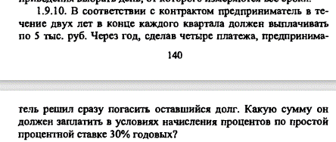

r | 0.3
S(T) | 5
T | S(0) | S
0.25 | 4.6511627907 | 16.926775377
0.50 | 4.347826087
0.75 | 4.0816326531
1.00 | 3.8461538462

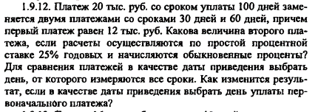

r | 0.25
S(T) | 20
T | 0.27777777778
S(0) | 18.701298701
t1 | 0.083333333333
t2 | 0.16666666667
S(t2) | 12
S0_t2 | 11.52
S0_t1 | 7.1812987013
S(t1) | 7.3309090909

